界面规划
挂机界面规划

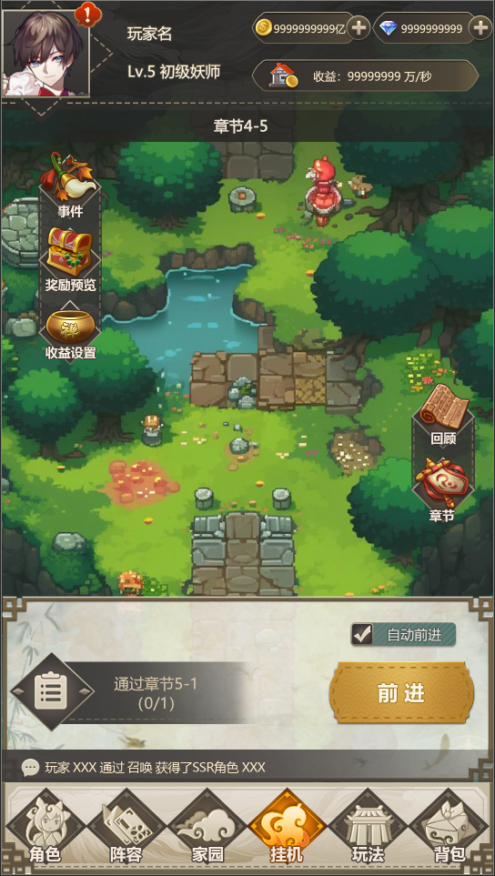
①
②
 | ① | 头像区域：
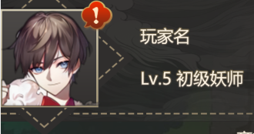

③

 |  | //该区域逻辑同主界面
 |  | //无需重新制作

 | ② | 货币区域：

④

⑤
 |  | //该区域逻辑同主界面
 |  | //无需重修制作

 | ③ | 章节进度提示区域：
 |  |  |  |  | 1.显示玩家目前处于哪个章节//章节X-X
⑥

 | ④ | 左侧功能栏1：

 |  |  | 1.事件 | 2.奖励预览 |  | 3.收益设置

⑦
 | ⑤ | 挂机战斗区：
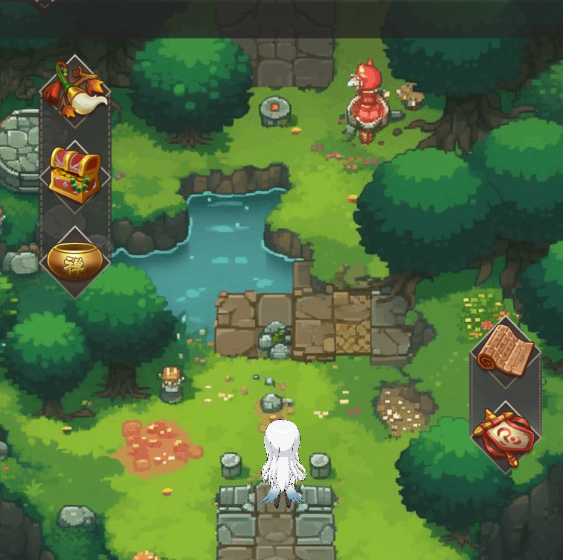
⑧
 |  |  |  | 1.挂机地图

⑧

 |  |  |  | 2.Q版小人

 | ⑥ | 右侧功能栏1：

 |  |  | 1.回顾 | 2.章节

 | ⑦ | 挂机功能栏：
 |  |  |  | 该区域包括：任务提示框、前进交互按钮、自动前进

 |  |  |  |  | 1.自动前进//包含交互框（√）、功能标题

 |  |  |  |  | 2.前进按钮

 |  |  |  |  | 3.任务信息//任务标题，任务完成进度
 |  |  |  |  | 4.任务提示栏图标

 | ⑧ | 聊天框：
 |  | //功能逻辑同主界面，无需重修制作

 | ⑨ | 底部功能栏：
 |  | //功能逻辑同主界面，无需重修制作

功能逻辑
功能逻辑

 | 1.头像区域
 | 2.货币区域
 | 3.章节进度提示
 | 4.左侧功能栏1
 | 5.挂机战斗区
 | 6.右侧功能栏1
 | 7.挂机功能栏
 | 8.聊天框
 | 9.底部功能栏

 | 1.头像区域

 | //同主界面

 | 2.货币区域

 | //同主界面

 | 3.章节进度提示

 |  | 3.1 信息展示

 |  |  |  |  | 1.显示当前玩家所在章节
 |  |  |  |  | 2.章节进度与右侧功能栏1中的章节功能关联
 |  |  |  |  | //即玩家在章节中打到第几章，进度提示处就显示第几章
 |  |  |  |  | //由于章节还未开发，此处可留接口

 |  | 3.2 功能交互

 |  |  |  |  | //此处点击无交互

 | 4.左侧功能栏1

 |  | 4.1 信息展示

 |  |  |  | 1.事件 |  |  | 2.奖励预览 |  | 3.收益设置

 |  | 4.2 功能逻辑

 |  |  |  | 事件
 |  |  |  | 1.点击事件按钮
 |  |  |  | 2.打开事件界面
 |  |  |  | //这个功能要做，等我策划案，点击之后不用弹二级提示，没反应即可
 |  |  |  | 事件功能案见：待撰写，留接口，暂不开发

 |  |  |  | 奖励预览
 |  |  |  | 1.点击奖励预览按钮
 |  |  |  | 2.打开奖励预览界面
 |  |  |  | //这个功能要做，等我策划案，点击之后不用弹二级提示，没反应即可
 |  |  |  | 详见挂机玩法功能案：待撰写，留接口，暂不开发

 |  |  |  | 收益设置
 |  |  |  | 1.点击收益设置按钮
 |  |  |  | 2.打开收益设置界面
 |  |  |  | //这个功能要做，等我策划案，点击之后不用弹二级提示，没反应即可
 |  |  |  | 详见挂机玩法功能案：待撰写，留接口，暂不开发

 | 5.挂机战斗区

 |  | 5.1 信息展示
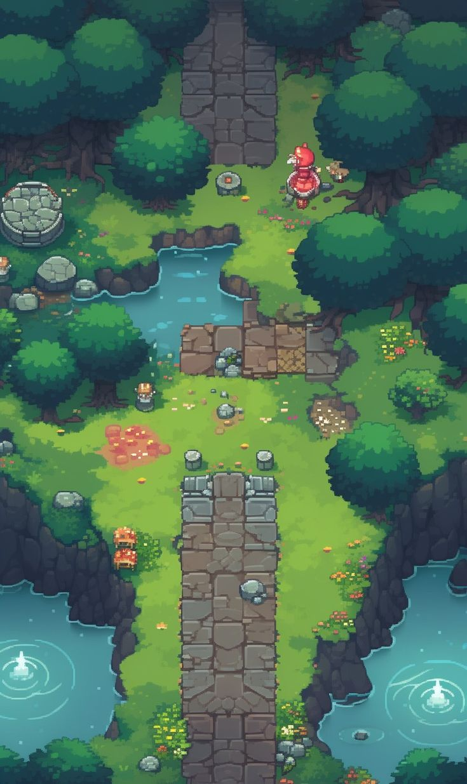
 |  |  |  |  | 1.战斗背景 |  |  | 2.Q版小人

 |  | 5.2 功能逻辑

 |  |  | 详见挂机系统功能案：待撰写，留接口，等我写案子

 | 6.右侧功能栏1

 |  | 6.1 信息展示

 |  |  |  | 1.回顾 |  |  | 2.章节

 |  | 6.2 功能逻辑

 |  |  |  | 回顾
 |  |  |  | 1.点击回顾按钮
 |  |  |  | 2.打开回顾界面
 |  |  |  | //现阶段不开发该界面，弹出二级提示窗口提示用户该功能正在开发
 |  |  |  | 详见主线章节系统功能案：待撰写，留接口，暂不开发

 |  |  |  | 章节
 |  |  |  | 1.点击章节按钮
 |  |  |  | 2.打开章节界面
 |  |  |  | //这个功能要做，等我策划案，点击之后不用弹二级提示，没反应即可
 |  |  |  | 详见主线章节系统功能案：待撰写，留接口，暂不开发

 |  | 6.3 临时二级提示
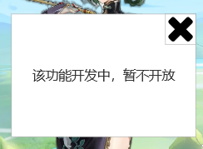
 |  |  |  |  | 1.提示内容：该功能开发中，暂不开放
 |  |  |  |  | 2.关闭按钮

 | 7.挂机功能栏


 |  | 7.1 信息展示

 |  |  |  |  | 1.任务提示栏图标
 |  |  |  |  | 2.任务信息提示

 |  |  |  |  | 3.自动前进标签

 |  |  |  |  | 4.自动前进交互框

 |  |  |  |  | 5.前进交互按钮

 |  | 7.2 功能逻辑

 |  |  |  |  | 7.2.1 任务提示栏
 |  |  |  |  | 1.点击任务提示栏图标，或任务提示信息区域//整个区域和图标点击哪个都可以
 |  |  |  |  | 2.打开任务界面
 |  |  |  |  | //这个功能要做，等我策划案，点击之后不用弹二级提示，没反应即可
 |  |  |  |  | 详见任务系统功能案：待撰写，留接口，暂不开发

 |  |  |  |  | 7.2.2 自动前进
 |  |  |  |  | 1.点击自动前进交互框//点击“自动前进”字体标签无反应
 |  |  |  |  | 2.交互框内显示“√”
 |  |  |  |  | 3.触发自动前进//功能待撰写
 |  |  |  |  | 4.再次点击自动前进交互框
 |  |  |  |  | 5.交互框内“√”消失
 |  |  |  |  | 6.停止自动前进
 |  |  |  |  | 自动前进逻辑见挂机系统功能案：待撰写，留接口，暂不开发

 |  |  |  |  |  | 7.2.2.1 自动前进逻辑附图

 |  |  |  |  | 7.2.3 前进按钮
 |  |  |  |  | 1.点击前进按钮//需要有交互提示，即点击时按钮变暗一下
 |  |  |  |  | 2.怪物从地图顶部出生，并向玩家移动
 |  |  |  |  | //这个功能会在挂机系统策划案中详细说明，这里只是简单解释
 |  |  |  |  | //目前点击前进后无反应即可
 |  |  |  |  | 详见挂机系统功能案：待撰写，留接口，暂不开发

 | 8.聊天框

 | //同主界面

 | 9.底部功能栏

 | //同主界面

